营销门户车机广告内容推送
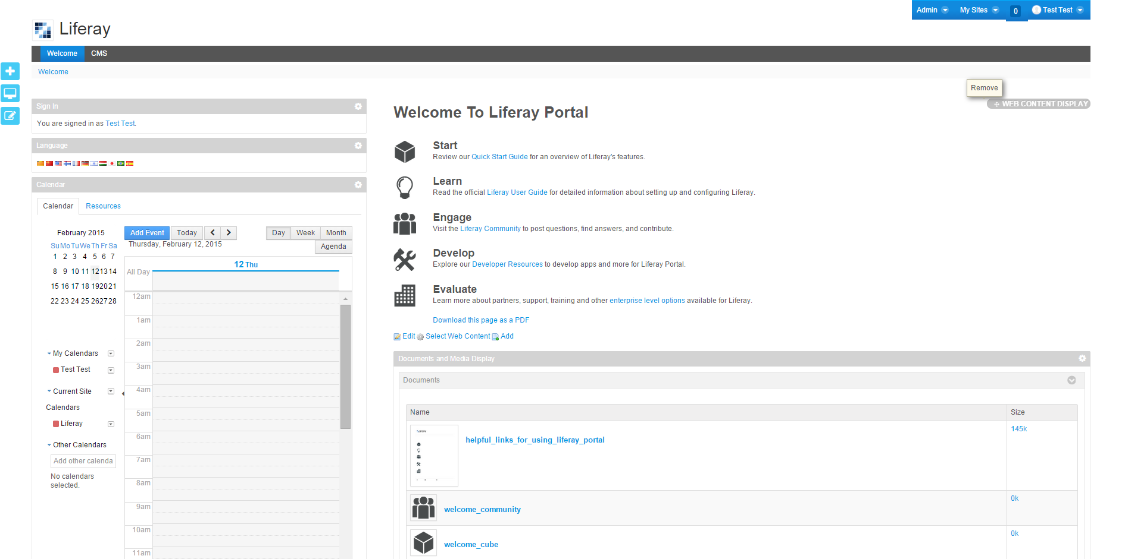
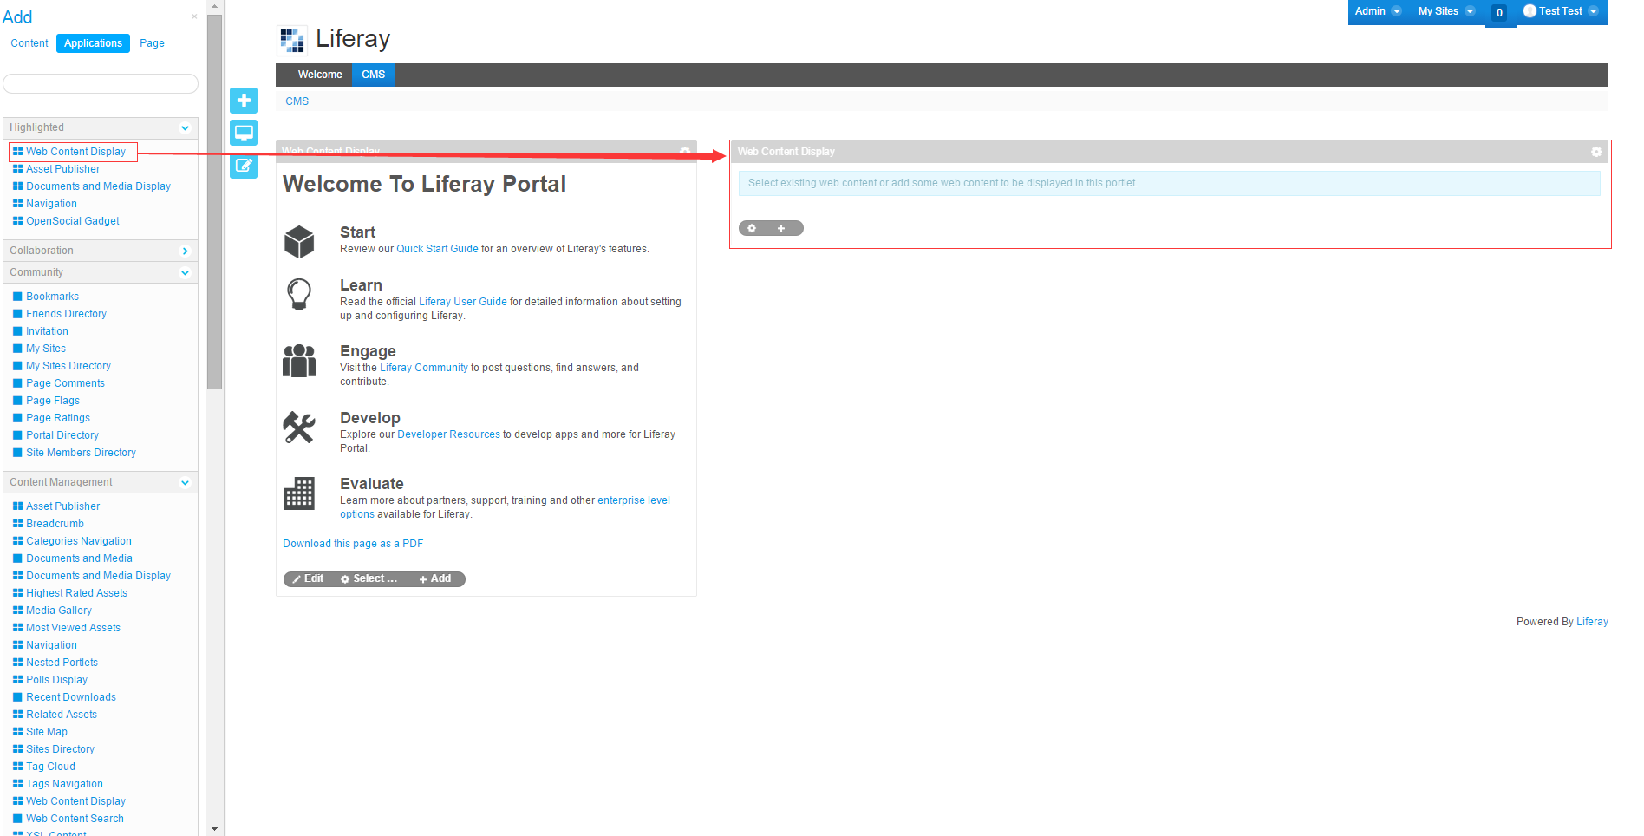
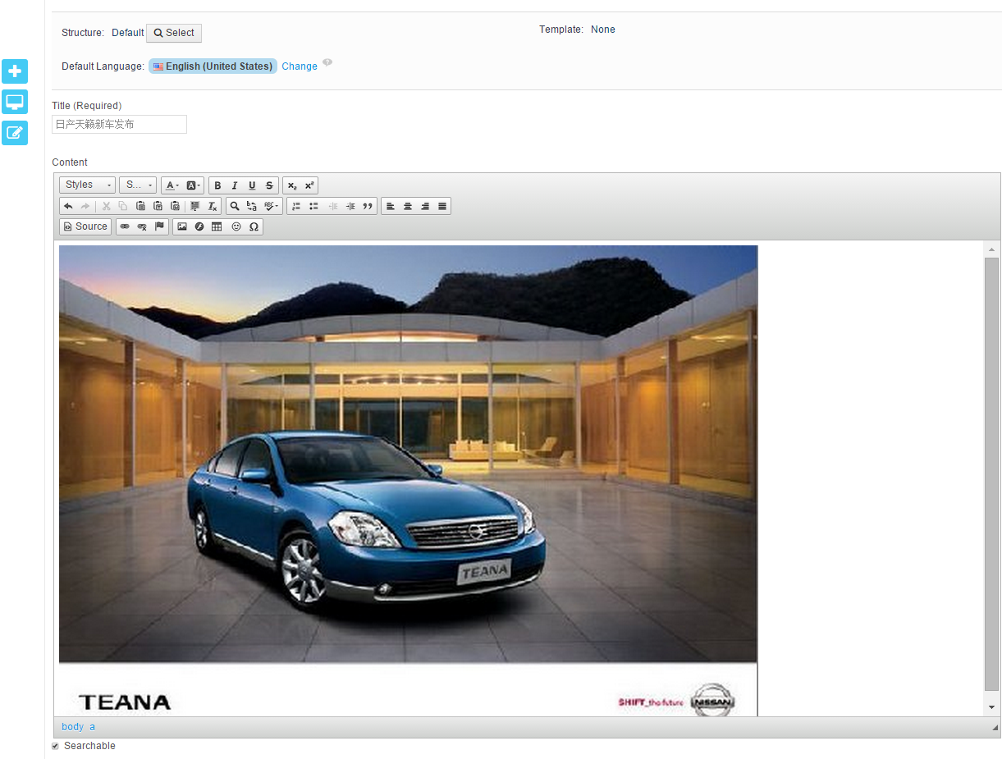

创建空白的广告栏
(Web Content)

登录营销Portal
编辑广告内容

HSAE业务人员

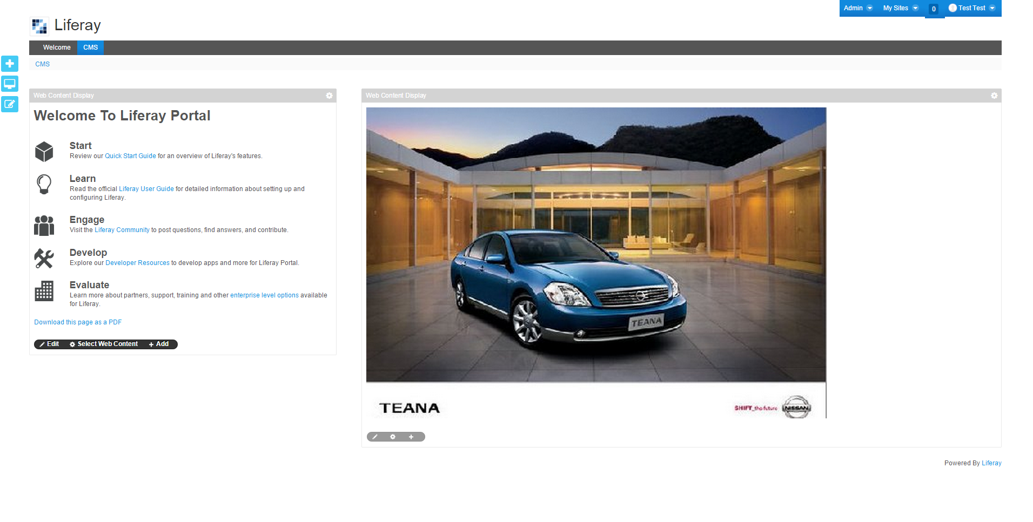

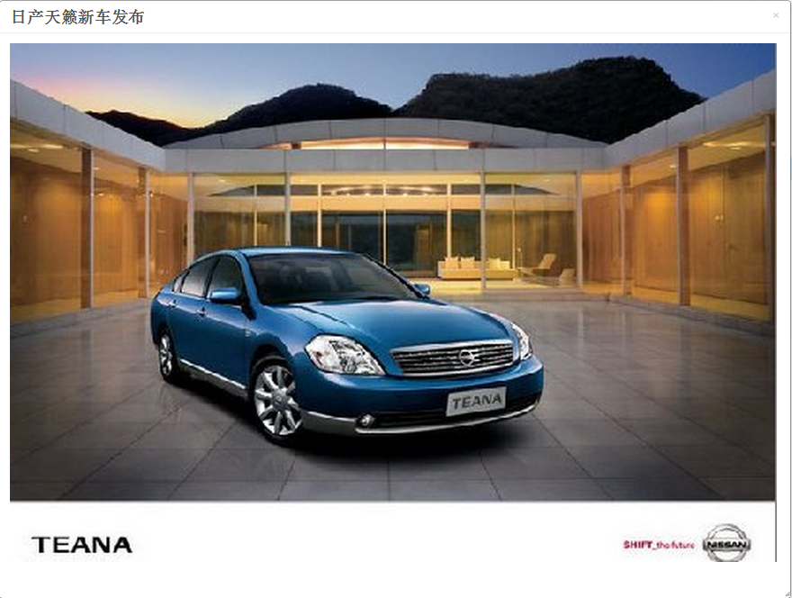

广告预览
发布广告

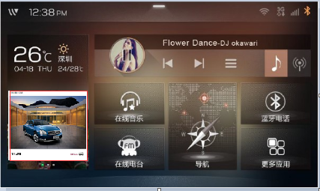

广告浏览
车主
广告链接
(https://www.hsae.com/advertisement/publish/newteana)

